PERFILADO Y COMPETENCIAS
⚙️ PERFILADO DEL CORREDOR |  |  |  |  |  | PRs PERSONALES POR DISTANCIA

1️⃣ TESTS CLAVE REQUERIDOS |  |  |  |  |  | Distancia | Tiempo (mm:ss) | Ritmo (min/km) | Tiempos Parciales | Desnivel | Velocidad Media y Máxima | Cadencia y Longitud de Zancada | Frecuencia Cardíaca (FC) | Esfuerzo Percibido (s-RPE) | Estrategia de Paso (positivo o negativo) | Estado Mental y Foco | Nutrición e Hidratación | Calzado | Calidad Sueño y Estrés | Peso Corporal | Fecha | Lugar/Evento | Temperatura | Notas
Test 1500m | Tiempo (mm:ss) |  | Ritmo (min/km) |  |  | 800m
 |  |  |  |  |  | 1500m
Test 10km | Tiempo (mm:ss) |  | Ritmo (min/km) |  |  | 3000m
 |  |  |  |  |  | 5km
2️⃣ RESULTADO |  |  |  |  |  | 10km
Ritmo Máx (1500m) |  |  | SI % < 10%: CORREDOR EFICIENTE (ST-dominante) SI % 10-15%: CORREDOR EQUILIBRADO SI % > 15%: CORREDOR POTENTE (FT-accesible) |  |  | 15km
Ritmo Umbral (10km) |  |  |  |  |  | 21.1K
% DIFERENCIA (Motor) |  |  |  |  |  | 42.195K
 |  |  |  |  |  | Trail 5km
📈 SEGUIMIENTO DE TESTS - Distancias Clave |  |  |  |  |  | Trail 10km
 |  |  |  |  |  | Trail Media
CARRERA 800m |  |  |  |  |  | Trail Maratón
Fecha | Tiempo (mm:ss) | Ritmo (min/km) | Frecuencia cardíaca (med/max) | Condiciones | Notas | ULTRA

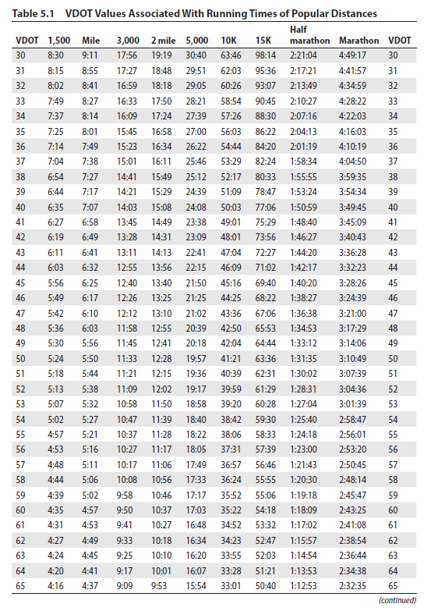
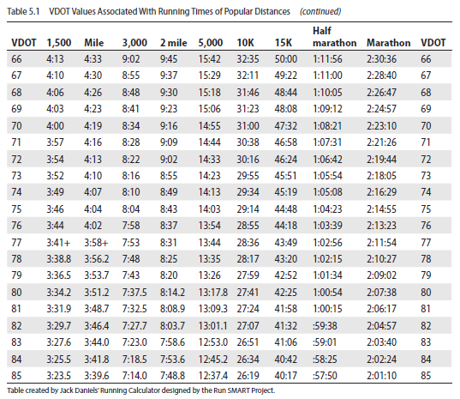
CARRERA 1.000m |  |  |  |  |  | TABLA vDOT - Estimación competencias
Fecha | Tiempo (mm:ss) | Ritmo (min/km) | Frecuencia cardíaca (med/max) | Condiciones | Notas

CARRERA 1500m
Fecha | Tiempo (mm:ss) | Ritmo (min/km) | Frecuencia cardíaca (med/max) | Condiciones | Notas

Fecha | Tiempo (mm:ss) | Ritmo (min/km) | Frecuencia cardíaca (med/max) | Condiciones | Notas

CARRERA 5000m
Fecha | Tiempo (mm:ss) | Ritmo (min/km) | Frecuencia cardíaca (med/max) | Condiciones | Notas

CARRERA 10km
Fecha | Tiempo (mm:ss) | Ritmo (min/km) | Frecuencia cardíaca (med/max) | Condiciones | Notas

CARRERA 21km (MEDIA MARATÓN)
Fecha | Tiempo (mm:ss) | Ritmo (min/km) | Frecuencia cardíaca (med/max) | Condiciones | Notas

CARRERA 42.195km (MARATÓN)
Fecha | Tiempo (mm:ss) | Ritmo (min/km) | Frecuencia cardíaca (med/max) | Condiciones | Notas

TEST/CARRERA TRAIL
Fecha | Tiempo (mm:ss) | Ritmo (min/km) | Frecuencia cardíaca (med/max) | Condiciones | Notas

